Ranking de reações
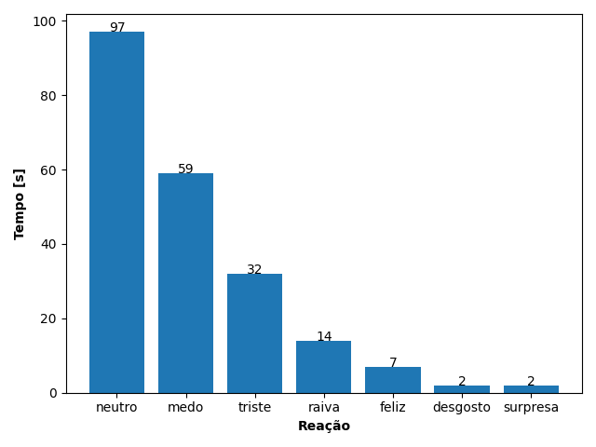
REAÇÃO | TEMPO [s]
neutro | 97
medo | 59
triste | 32
raiva | 14
feliz | 7
desgosto | 2
surpresa | 2

